Fusitek
ПРАЙС-ЛИСТ Резьбовые латунные фитинги Miraya, HLV
ТОО "Юнайтед Термо"
www.unitedthermo.ru | www.miraya.world www.hlv.technology
info@unitedthermo.kz
Tel.: +7 (727) 222-16-05, 222-16-06, 8 771 701 1005 (WatsApp) |  |  |  | Действует с | 2021-02-22
Условия поставки: склад Алматы; Денежная единица: тенге, НДС 12% |  |  |  | ВАША СКИДКА, %:
 | Бренд | Размер | Вес/гр | Количество | Цена
Ниппель с наружной резьбой (Бочонок)
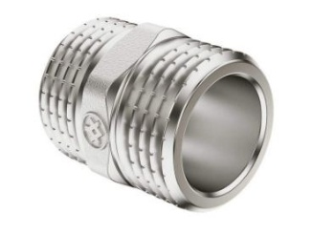 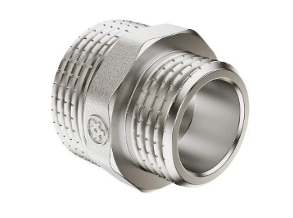 | Miraya | 1/2" (15) | 31 | 75/375 | 302
 | Miraya | 3/4" (20) | 45 | 52/260 | 378
 | Miraya | 1" (25) | 95 | 30/150 | 695
 | Miraya | 1 1/4" (32) | 166 | 20/80 | 1,314
 | Miraya | 1 1/2" (40) | 193 | 15/60 | 1,860
 | Miraya | 1/2"Х3/8" (15Х12) | 27 | 95/475 | 302
 | Miraya | 3/4"Х1/2" (20Х15) | 44 | 55/275 | 378
 | Miraya | 1"Х1/2" (25Х15) | 79 | 32/160 | 786
 | Miraya | 1"Х3/4" (25Х20) | 82 | 30/150 | 730
 | HLV | 1 1/4"X3/4" (32Х20) | 134 | 1/100 | 1,266
 | HLV | 1 1/4"X1" (32Х25) | 142 | 1/100 | 1,322
 | HLV | 1 1/2"X1" (40Х25) | 168 | 1/90 | 1,620
 | HLV | 1 1/2"X1 1/4" (40Х32) | 184 | 1/80 | 1,769
Муфта с внутренней резьбой
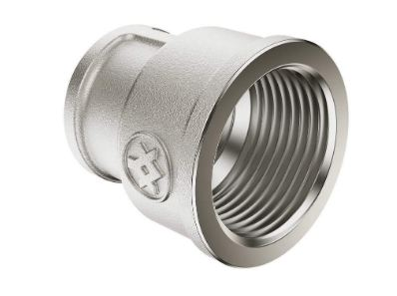 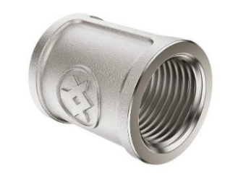 | Miraya | 1/2" (15) | 51 | 52/260 | 431
 | Miraya | 3/4" (20) | 74 | 34/170 | 635
 | Miraya | 1" (25) | 110 | 22/110 | 861
 | HLV | 1 1/4" (32) | 198 | 80 | 1,889
 | HLV | 1 1/2" (40) | 287 | 48 | 2,708
 | Miraya | 3/4"Х1/2" (20Х15) | 61 | 35/175 | 590
 | Miraya | 1"Х1/2" (25Х15) | 75 | 30/150 | 745
 | Miraya | 1"Х3/4" (25Х20) | 88 | 22/110 | 960
 | HLV | 1 1/4"X3/4" (32Х20) | 145 | 1/90 | 1,387
 | HLV | 1 1/4"X1" (32Х25) | 172 | 1/80 | 1,657
 | no brend | 1 1/2"X1" (40Х25) | 190 | 1/70 | 890
 | HLV | 1 1/2"X1 1/4" (40Х32) | 207 | 1/70 | 1,992
Переходник внутренняя-наружная резьба
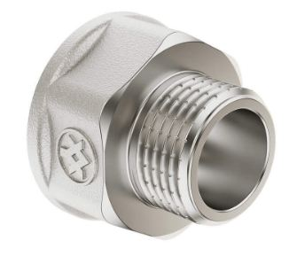 | Miraya | 1/2"Х3/8" (15Х12) | 28 | 80/400 | 302
 | Miraya | 3/4"Х1/2" (20Х15) | 60 | 44/220 | 500
 | Miraya | 1"Х1/2" (25Х15) | 70 | 34/170 | 604
 | Miraya | 1"Х3/4" (25Х20) | 76 | 32/160 | 730
 | HLV | 1 1/4"Х3/4" (32Х20) | 142 | 1/120 | 875
 | HLV | 1 1/4"Х1" (32Х25) | 149 | 1/100 | 913
Футорка внутренняя-наружная резьба
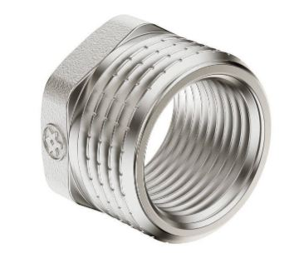 | Miraya | 1/2"Х1/4" (15Х10) | 26 | 120/600 | 225
 | Miraya | 1/2"Х3/8" (15Х12) | 16 | 120/600 | 230
 | Miraya | 3/4"Х1/2" (20Х15) | 29 | 85/425 | 272
 | Miraya | 1"Х1/2" (25Х15) | 86 | 35/210 | 790
 | Miraya | 1"Х3/4" (25Х20) | 53 | 60/240 | 453
 | HLV | 1 1/4"X3/4" (32Х20) | 127 | 1/160 | 1,182
 | HLV | 1 1/4"X1" (32Х25) | 80 | 1/160 | 780
 | HLV | 1 1/2"X1" (40Х25) | 122 | 1/160 | 1,164
 | HLV | 1 1/2"X1 1/4" (40Х32) | 72 | 1/160 | 605
Заглушка наружная и внутренняя резьба
 | Miraya | 1/2" (15) нар | 23 | 100/500 | 302
 | Miraya | 3/4" (20) нар | 42 | 70/350 | 363
 | Miraya | 1" (25) нар | 54 | 40/200 | 529
 | Miraya | 1/2" (15) вн | 28 | 110/550 | 260
 | Miraya | 3/4" (20) вн | 42 | 70/350 | 425
 | Miraya | 1" (25) вн | 71 | 40/200 | 430
Тройник внутренняя резьба с 3-х сторон
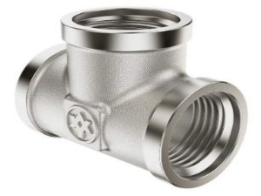 | Miraya | 1/2" (15) | 92 | 25/125 | 725
 | Miraya | 3/4" (20) | 152 | 15/75 | 1,208
 | Miraya | 1" (25) | 305 | 10/40 | 2,182
 | Miraya | 1 1/4" (32) | 485 | 1/30 | 3,530
 | Miraya | 3/4"Х1/2"Х3/4" | 145 | 15/75 | 1,091
 | Miraya | 1"Х1/2"Х1" (25Х15Х25) | 262 | 10/40 | 1,926
 | Miraya | 1"Х3/4"Х1" (25Х20Х25) | 266 | 10/40 | 1,926
Тройник вн/нар/нар, вн/вн/нар, вн/нар/вн, нар/нар/нар резьба
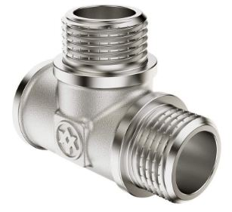 | Miraya | 1/2" вн/нар/нар | 122 | 25/125 | 952
 | Miraya | 1/2" вн/вн/нар | 106 | 26/130 | 861
 | HLV | 1/2" вн/нар/вн | 98 | 1/150 | 857
 | HLV | 1/2" нар/нар/нар | 91 | 1/160 | 922
Уголок вн/вн, вн/нар, нар/нар резьба
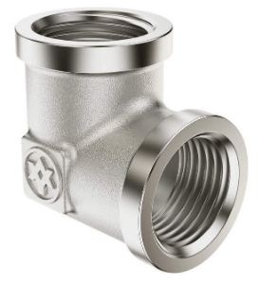 | Miraya | 1/2" (15) вн/вн | 81 | 35/175 | 635
 | Miraya | 3/4" (20) вн/вн | 121 | 20/100 | 922
 | Miraya | 1/2" (15) вн/нар | 78 | 32/160 | 635
 | Miraya | 3/4" (20) вн/нар | 138 | 16/80 | 1,088
 | Miraya | 1/2" (15) нар/нар | 71 | 34/170 | 604
Удленители внутренняя/наружная резьба хромированные
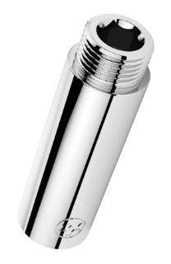 | Miraya | 1/2" Х 15мм | 41 | 60/300 | 378
 | Miraya | 1/2" Х 20мм | 51 | 52/260 | 453
 | Miraya | 1/2" Х 25мм | 59 | 48/240 | 565
 | Miraya | 1/2" Х 30мм | 68 | 42/210 | 555
 | Miraya | 1/2" Х 40мм | 83 | 34/170 | 680
 | Miraya | 1/2" Х 50мм | 100 | 28/140 | 801
 | Miraya | 1/2" Х 60мм | 118 | 25/125 | 960
 | Miraya | 1/2" Х 70мм | 135 | 22/110 | 1,088
 | Miraya | 1/2" Х 80мм | 156 | 15/90 | 1,275
 | Miraya | 1/2" Х 100мм | 185 | 15/90 | 1,510
 | Miraya | 3/4" Х 20мм | 76 | 32/160 | 635
 | Miraya | 3/4" Х 30мм | 93 | 26/130 | 786
 | Miraya | 3/4" Х 40мм | 112 | 22/110 | 1,000
 | Miraya | 3/4" Х 50мм | 131 | 20/100 | 1,115
Отражатели хромированные к удленителям
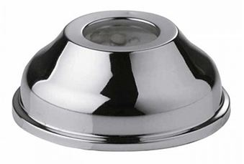 | no brend | 3/4" (20мм) на удл 1/2" | 10 | 1 | 632
 | no brend | 1" (25мм) на удл 3/4" | 12 | 1 | 485
Прокладки паранитовые и резиновые плоские
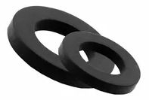 | no brend | 1/2" (15) паранит | 81 | 1 | 30
 | no brend | 3/4" (20) паранит | 121 | 1 | 40
 | no brend | 1" (25) паранит | 78 | 1 | 50
 | no brend | 1/2" (15) резина | 79 | 1 | 30
 | no brend | 3/4" (20) резина | 138 | 1 | 40
 | no brend | 1" (25) резина | 71 | 1 | 50
 | no brend | 1 1/4" (32) резина | 71 | 1 | 50

